操作
カラマリテープ_仕様書_プレイヤー

仕様書：操作

トップページ
 | Xboxコントローラー操作
リソース

操作
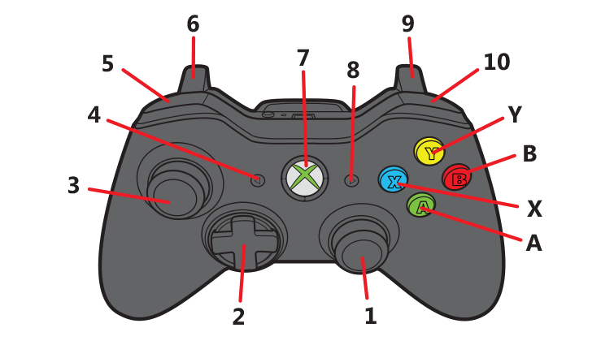
状態

 | 名前 | 操作名称 | 説明 | 入力（上図）
 | 決定/ジャンプ | A | メニューの選択時/ポーズ画面の選択時 | A
 | キャンセル | B | メニューの選択時/ポーズ画面の選択時 | B
 | 選択 | スティック・十字 | メニューの選択時/ポーズの選択時 | 1・２・３
 | 移動 | スティック・十字 | プレイヤーの移動 | 2
 | 拡大 |  | セロハンテープの拡大を行う時 | 1・３
 | メニューを開く | START | ゲーム中にポーズメニューを開く/閉じる | 8

 | キーボード操作

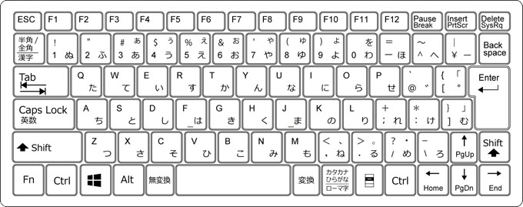

 | 名前 | 操作名称 | 説明 | ー
 | 決定 | 左クリック/エンター/Z | メニューの選択時/ポーズ画面の選択時
 | キャンセル | バックスペース/Z | メニューの選択時/ポーズ画面の選択時
 | 選択 | ←↑→↓ | メニューの選択時/ポーズの選択時
 | 移動 | W/A/S/D | 主人公の移動
 | ジャンプ | スペース | プレイヤーのジャンプ動作
 | 拡大 |  | セロハンテープの拡大を行う時
 | メニューを開く | エスケープ | ゲーム中にポーズメニューを開く/閉じる

状態
カラマリテープ_仕様書_プレイヤー

仕様書：状態

トップページ
 | プレイヤーの概要
リソース

操作
・今作の主人公、プレイヤーキャラ。ゴールデンハムスターをイメージ
・オープニングにて、文房具屋でハムスターが逃げている時に机から落下して、
セロハンテープの輪っかの部分に閉じ込められてしまう。
・セロハンテープを使って、メビウスの輪にする事で移動と停止を交互にする事が可能。
・ネンチャク面を外側にすると動くことはできないが、壁に張り付くことが可能。
・ツルツル面を外側にすると転がり続けて、停止する事ができない。停止する際は
切り替える必要がある。
状態

 | 移動 (メビウスの輪)

 | 実施項目リスト
 | ・
 | ・
 | ・
 | ・
 | ・
 | ・

 | 移動 (ネンチャク面)

 | 実施項目リスト
 | ・
 | ・
 | ・
 | ・
 | ・
 | ・

 | 移動 (ツルツル面)

 | 実施項目リスト
 | ・
 | ・
 | ・
 | ・
 | ・
 | ・

 | 拡大

 | 実施項目リスト
 | ・
 | ・
 | ・
 | ・
 | ・

 | ジャンプ

 | 実施項目リスト
 | ・
 | ・
 | ・
 | ・
 | ・

 | 空中移動

 | 実施項目リスト
 | ・
 | ・
 | ・
 | ・
 | ・

